Planilha1
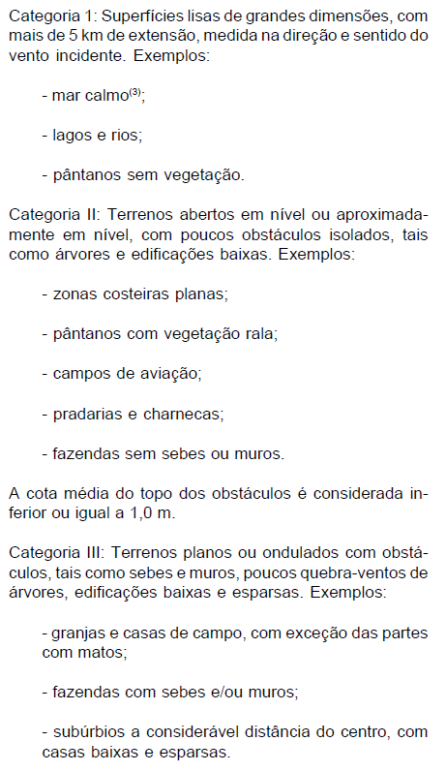
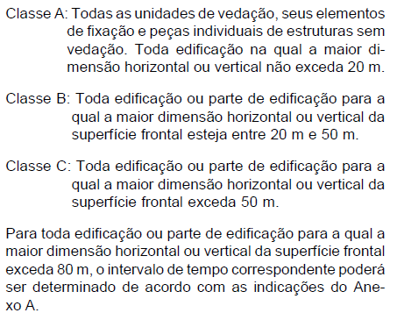
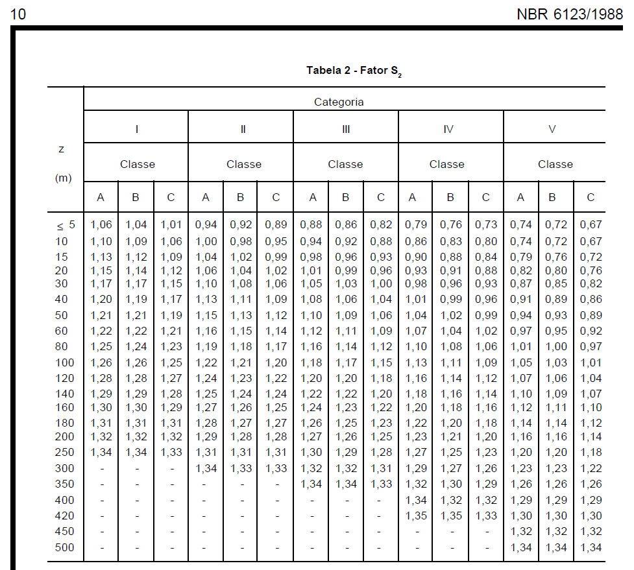
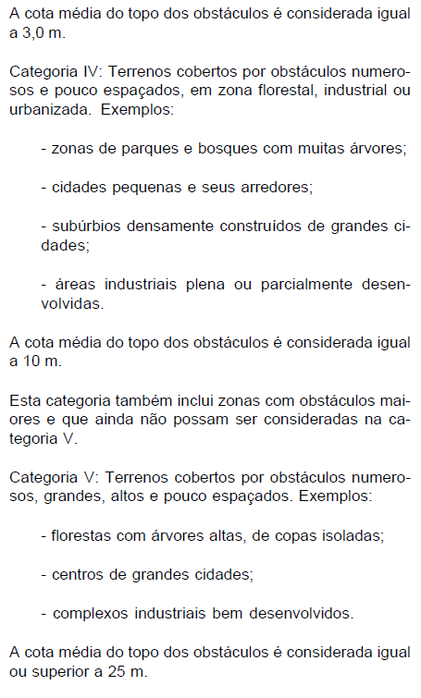
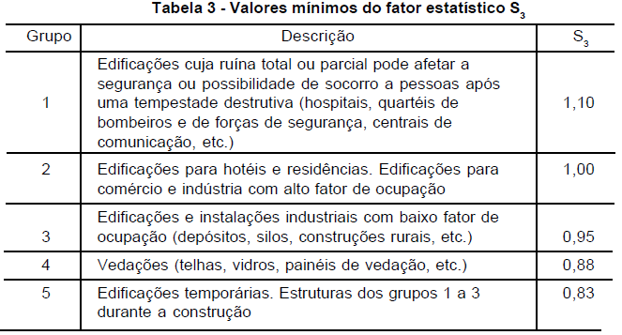
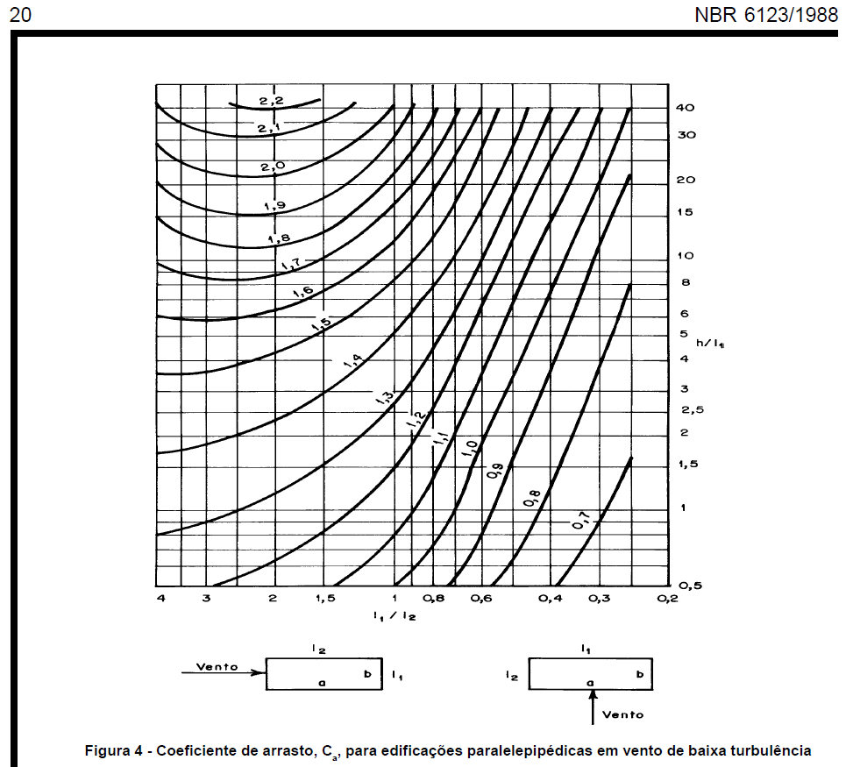
Roteiro para cálculo dos esforços dvidos ao vento em pequenos edifícios - simplificação baseada na NBR 6123/1988
1 | Obter velocidade básica do vento V0 pelas isopletas
 | V0 | 45 | m/s
2 | Calcular S1 - topografia
 | ϴ | 17 | °
 | z | 16.2 | m
 | d | 45 | m
 | Para ϴ<=3°
 | S1 3 | 1
 | Para 6<=ϴ<=17°
 | S1 6/17 | 1.5332803674 | >=1
 | Para ϴ>=45°
 | S1 45 | 1.6634 | >=1
 | Calcular por interpolação:
 | S1 | 1.5472217566
3 | Calcular S2 - rugosidade
 | Categoria | II | I a IV | função da rugosidade do entorno
 | Classe | A | A a C | função do tamanho considerado
 | altura z | 16.2 | m
 | S2 | 1.06 |  | verificar na tabela pg 10 da norma
4 | Calcular S3 - estatístico
 | S3 | 1 |  | Tabela 3 da norma
5 | Calcular a velocidade característica do vento Vk = V0 * S1 * S2 * S3
 | Vk | 73.802477789 | m/s
6 | Calcular a pressão dinâmica do vento q = 0,613 * Vk^2
 | q | 3338.8919111 | N/m²
7 | Para elementos da edificação e suas fixações (telhas, vidros, esquadrias, painéis etc.)
8 | Para partes da estrutura (telhados, paredes etc.)
9 | Para a edificação como um todo, calcular a força considerando coeficiente de arrasto sobre sua "área de sombra" F = Ca * q * A
 | Direção 1
 | l1 | 15.45
 | l2 | 19
 | l1/l2 | 0.81315789474
 | h | 16.2
 | h/l1 | 1.0485436893
 | Cf | 1.05 |  | ver no ábaco pg 20 da norma
 | q | 3338.8919111 | N/m² | presão dinâmica do vento
 | A | 250.29 | m² | "Área de sombra"
 | F | 877.47581925 | kN
 | Direção 2
 | l1 | 19
 | l2 | 15.45
 | l1/l2 | 1.2297734628
 | h | 16.2
 | h/l1 | 0.85263157895
 | Cf | 1.15 |  | ver no ábaco pg 20 da norma
 | q | 3338.8919111 | N/m² | presão dinâmica do vento
 | A | 307.8 | m² | "Área de sombra"
 | F | 1181.8675698 | kN

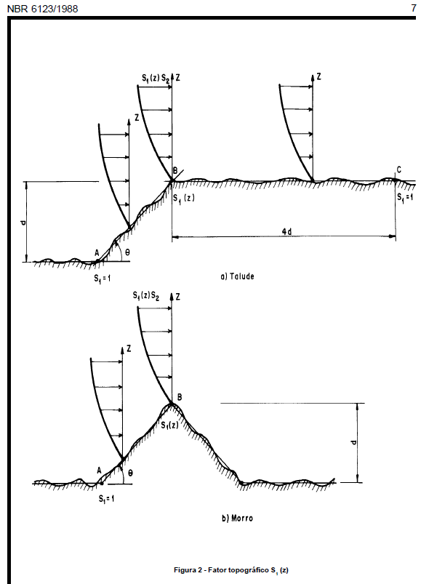
 | Isopletas da velocidade básica V0 |  |  |  | pressão dinâmica q | Fator topográfico S1
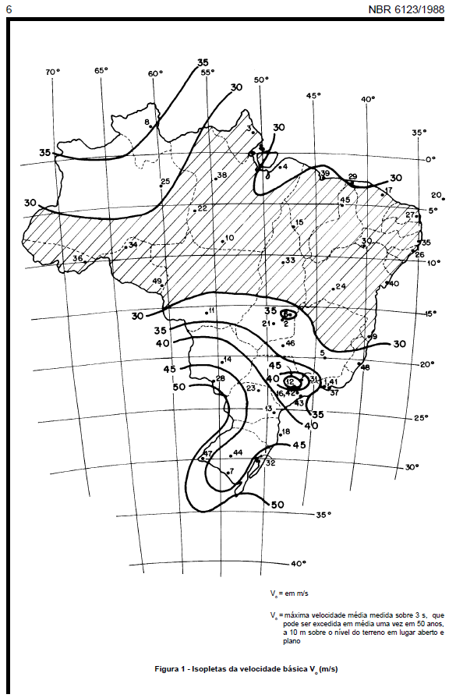
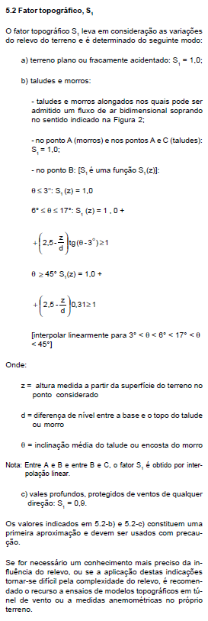
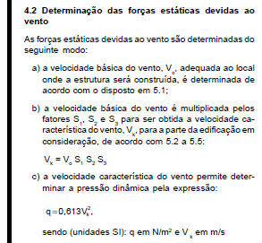

 | Categoria |  |  |  | Classe |  | Fator S2

